手順書
操作手順書 |  |  |  |  | 作成日時：2019/11/01-14:04:08

 | １．操作環境

 |  |  | シナリオファイル名 | C:\Users\Administrator\Desktop\動作確認手順\コード変換確認用バッチ.winsnr

 | ２．操作手順

 |  | ２．１．シナリオ：コード変換確認用バッチ
 |  |  | ２．１．１．[ammdb54 - リモート デスクトップ接続]ウィンドウ - [Input Capture Window]ウィンドウ |  |  | 確認日 | 結果
 |  |  | 画面 | 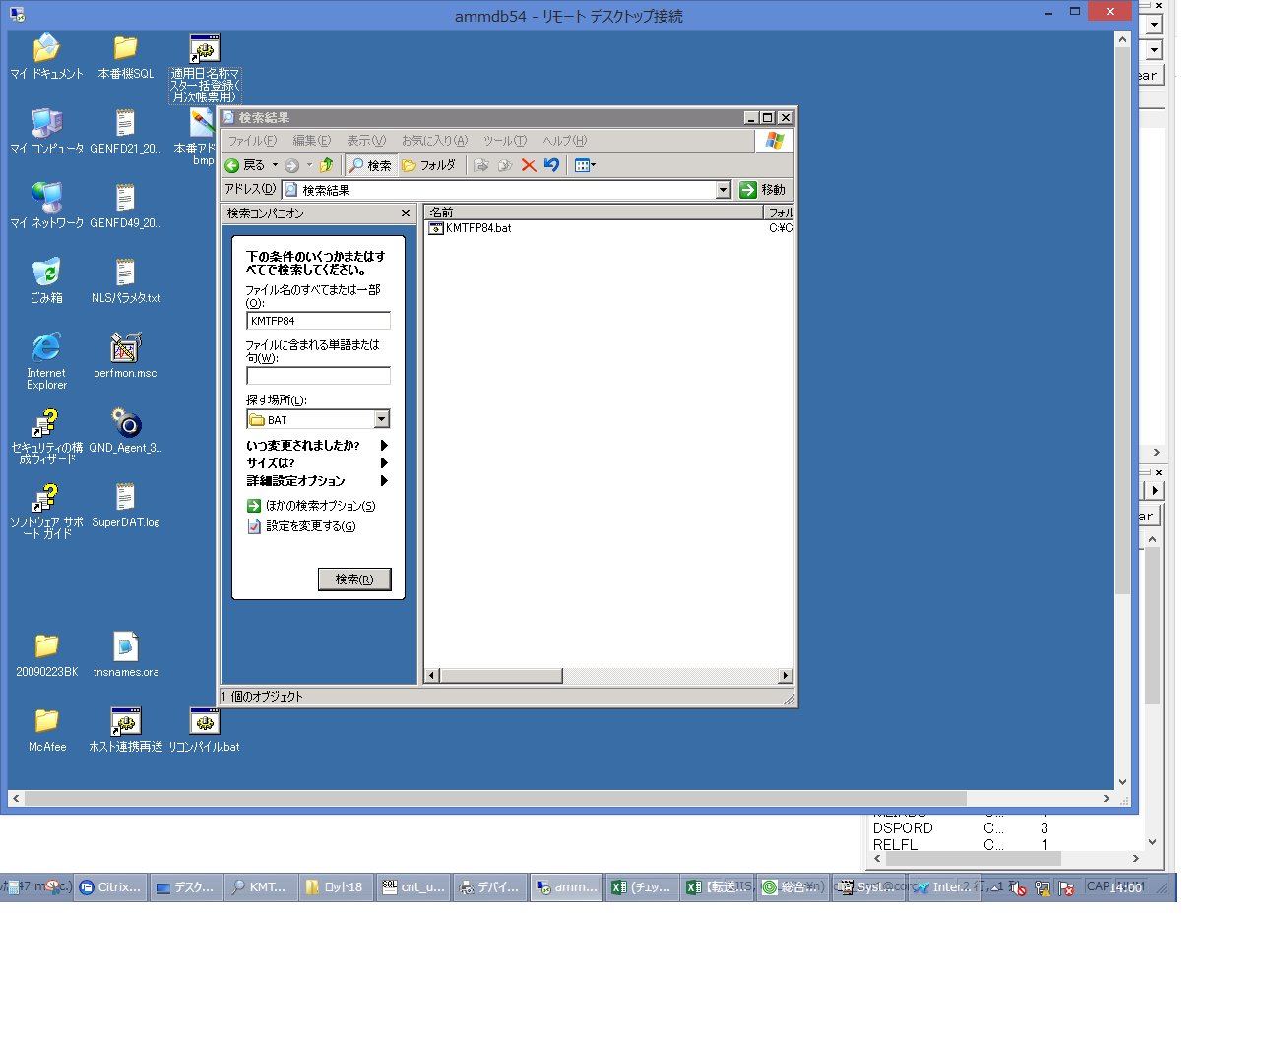
 |  |  | 操作内容 | ammdb54にリモート接続し、C:\CNT\BAT\KMTFP84.batを検索します。

 |  |  | ２．１．２． [ammdb54 - リモート デスクトップ接続]ウィンドウ - [Input Capture Window]ウィンドウ |  |  | 確認日 | 結果
 |  |  | 画面 | 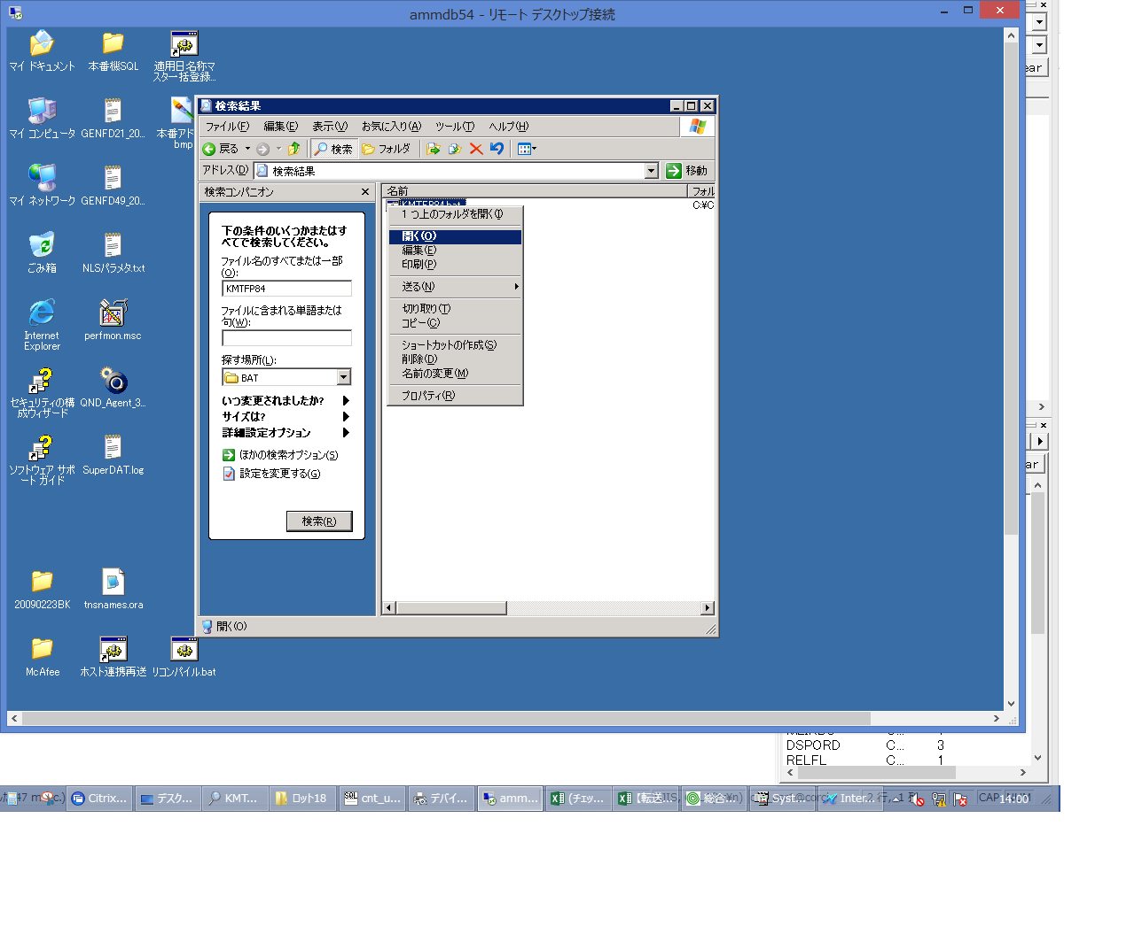
 |  |  | 操作内容 | KMTFP84.batを実行します。

 |  |  | ２．１．３． [デスクトップ]ウィンドウ - [日付と時刻の情報]ウィンドウ |  |  | 確認日 | 結果
 |  |  | 画面 | 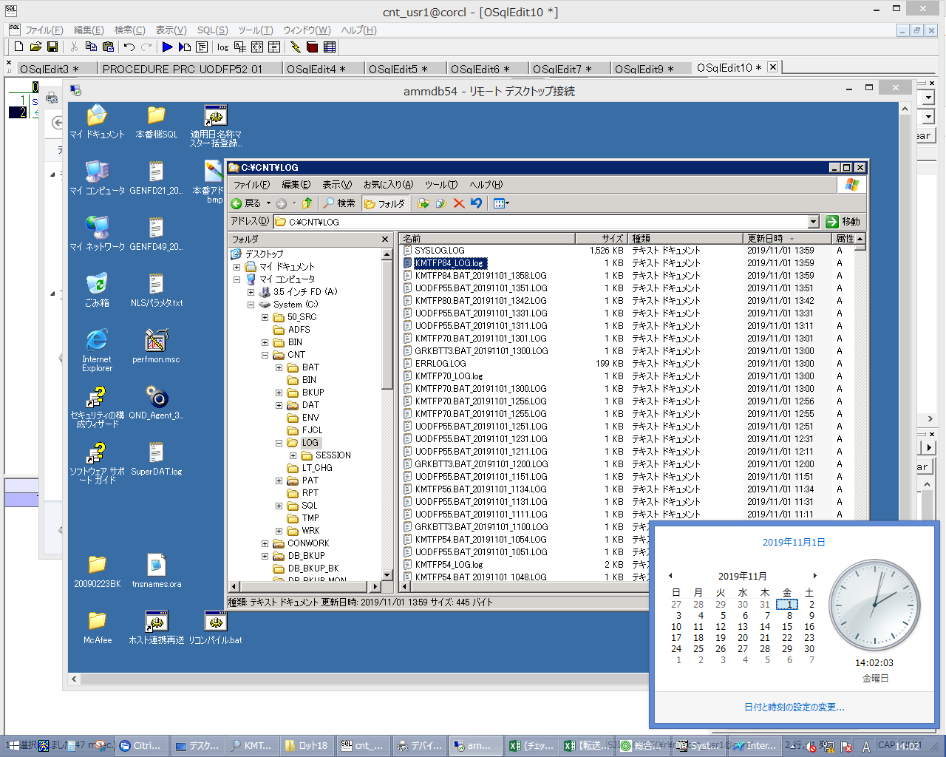
 |  |  | 操作内容 | バッチ実行後に、ammdb54サーバのc:\cnt\LOGに「KMTFP84_LOG.log」が格納されていることを確認します。

